Sheet1
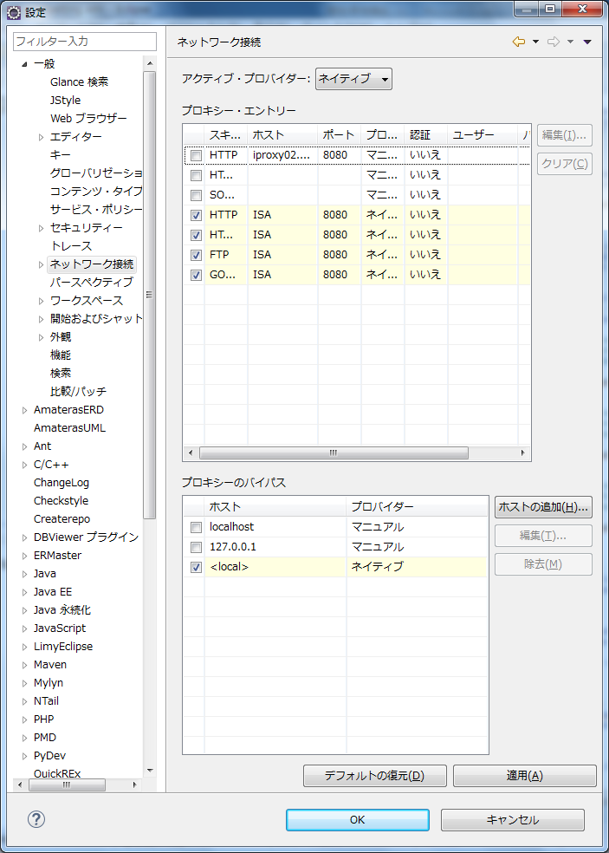
Mavenの準備

① Setting.xml

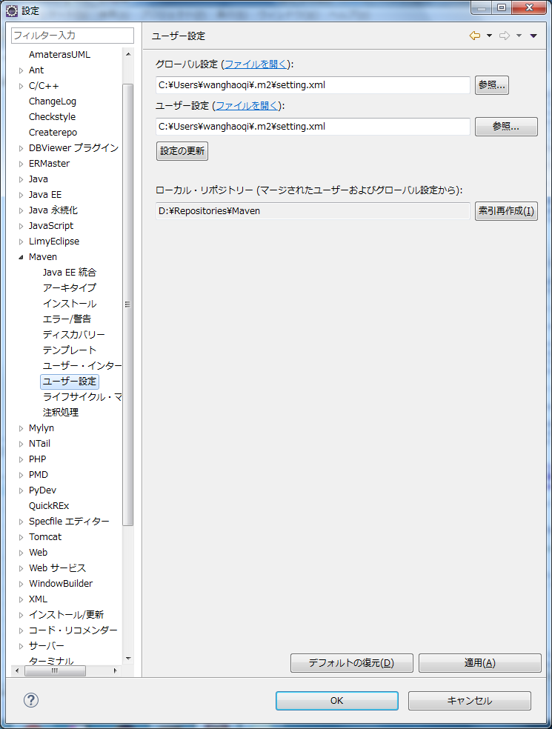

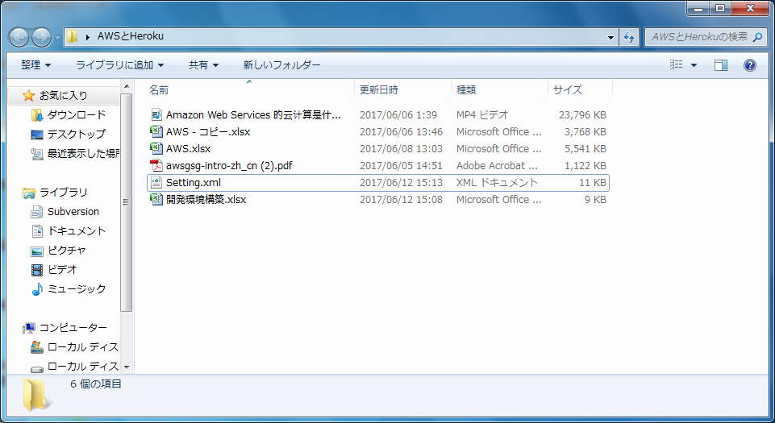

 | ★ファイルはそのままつかう

②Proxy

 | http://blog.csdn.net/hynet/article/details/8664747
 | ダウンロード、インストール

③Eclipseのネットワーク設定

